Feuil1
1.11 | moyenne | variance | nb batches | sigma (pcm)
0.91 | 0.71076923077 | 0.0098878698225 | 104 | 96.958540717
0.95
0.72
0.78
0.9
0.9
0.88
0.96
0.71
0.62
0.67
0.67
0.65
0.72
0.69
0.64
0.74
0.67
0.66
0.71
0.83
0.76
0.63
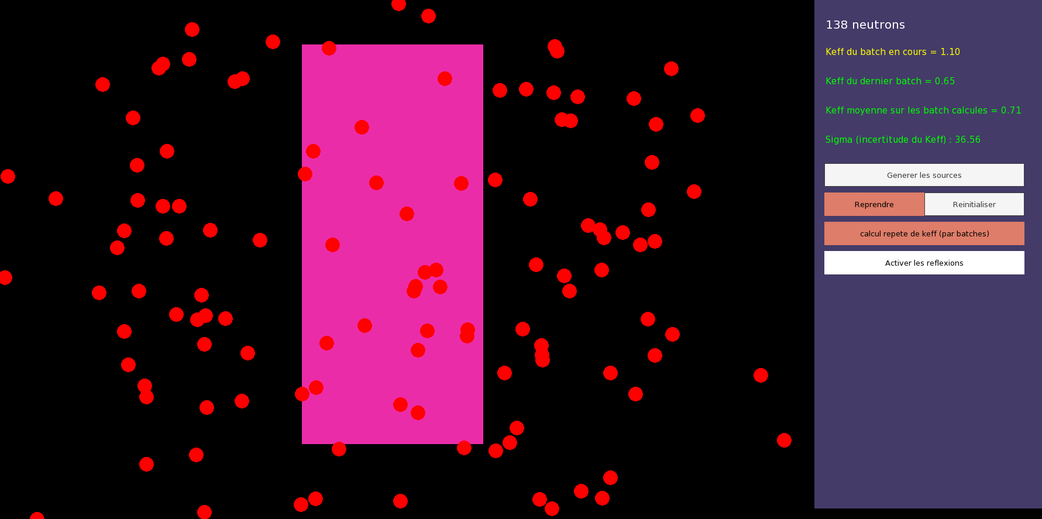
0.59
0.61
0.56
0.56
0.65
0.73
0.56
0.63
0.74
0.68
0.66
0.68
0.75
0.73
0.65
0.75
0.66
0.63
0.56
0.49
0.61
0.61
0.71
0.69
0.69
0.52
0.62
0.73
0.74
0.65
0.56
0.67
0.78
0.76
0.78
0.72
0.74
0.73
0.78
0.72
0.8
0.76
0.72
0.75
0.72
0.84
0.74
0.86
0.81
0.72
0.64
0.64
0.69
0.67
0.72
0.64
0.8
0.78
0.76
0.75
0.7
0.63
0.76
0.81
0.65
0.59
0.65
0.62
0.63
0.6
0.57
0.71
0.81
0.69
0.71
0.88
0.85
0.73
0.71
0.65

